排行榜
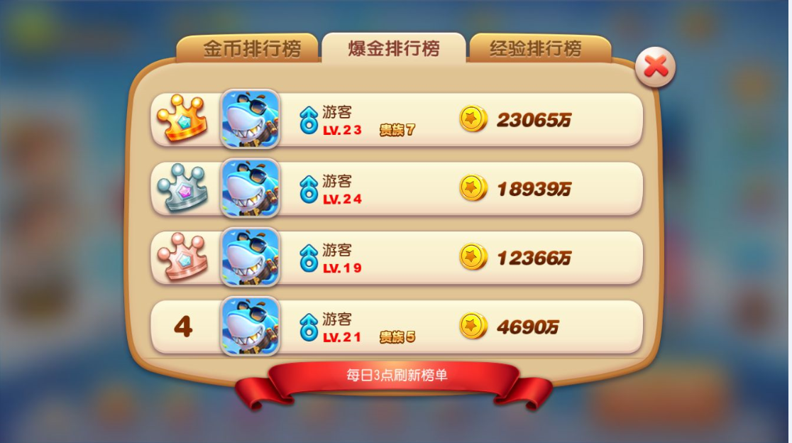
 | 弹头排行榜
弹头排行榜
等级排行榜

昵称：
 | 排行规则（选取玩家当前背包中拥有弹头的数量进行排行）
 | 先比铂金弹头数量（20010004）
 | 相同比黄金弹头数量（20010003）
 | 相同比白银弹头数量（20010002）
签名：
 | 相同比较青铜弹头数量（20010001）
 | 都相同按时间排序

昵称：
 | 排行榜取前20名
 | 一小时刷新一次
签名：

昵称：

签名：

昵称：

签名：

排行榜1小时刷新一次

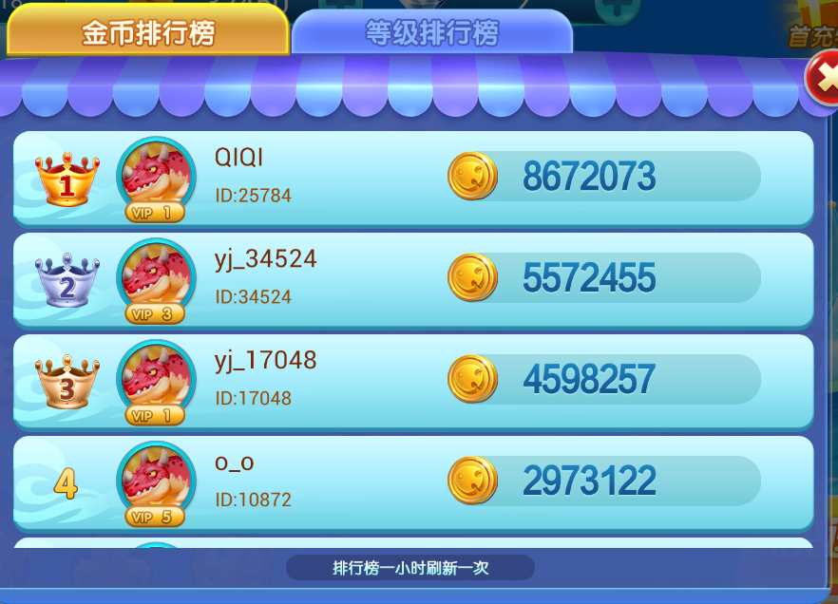

昵称：
签名：
排行规则（选取玩家当前拥有金币数量排行）
金币数量相同时按照达到时间排序
排行榜取前20名

昵称：

签名：

昵称：

签名：

昵称：

签名：

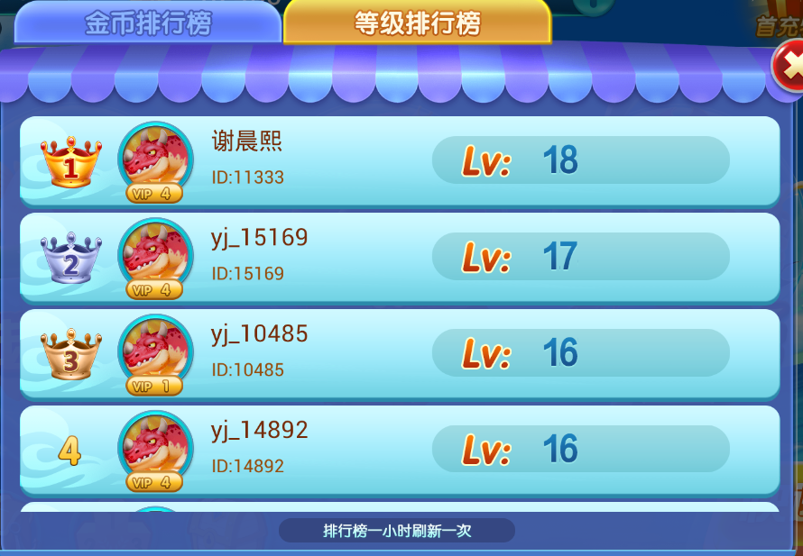

昵称：
排行规则（选取玩家等级排行）
等级相同时按照达到时间排序
排行榜取前20名
签名：

昵称：
签名：

昵称：

签名：

昵称：

签名：

